エビデンス
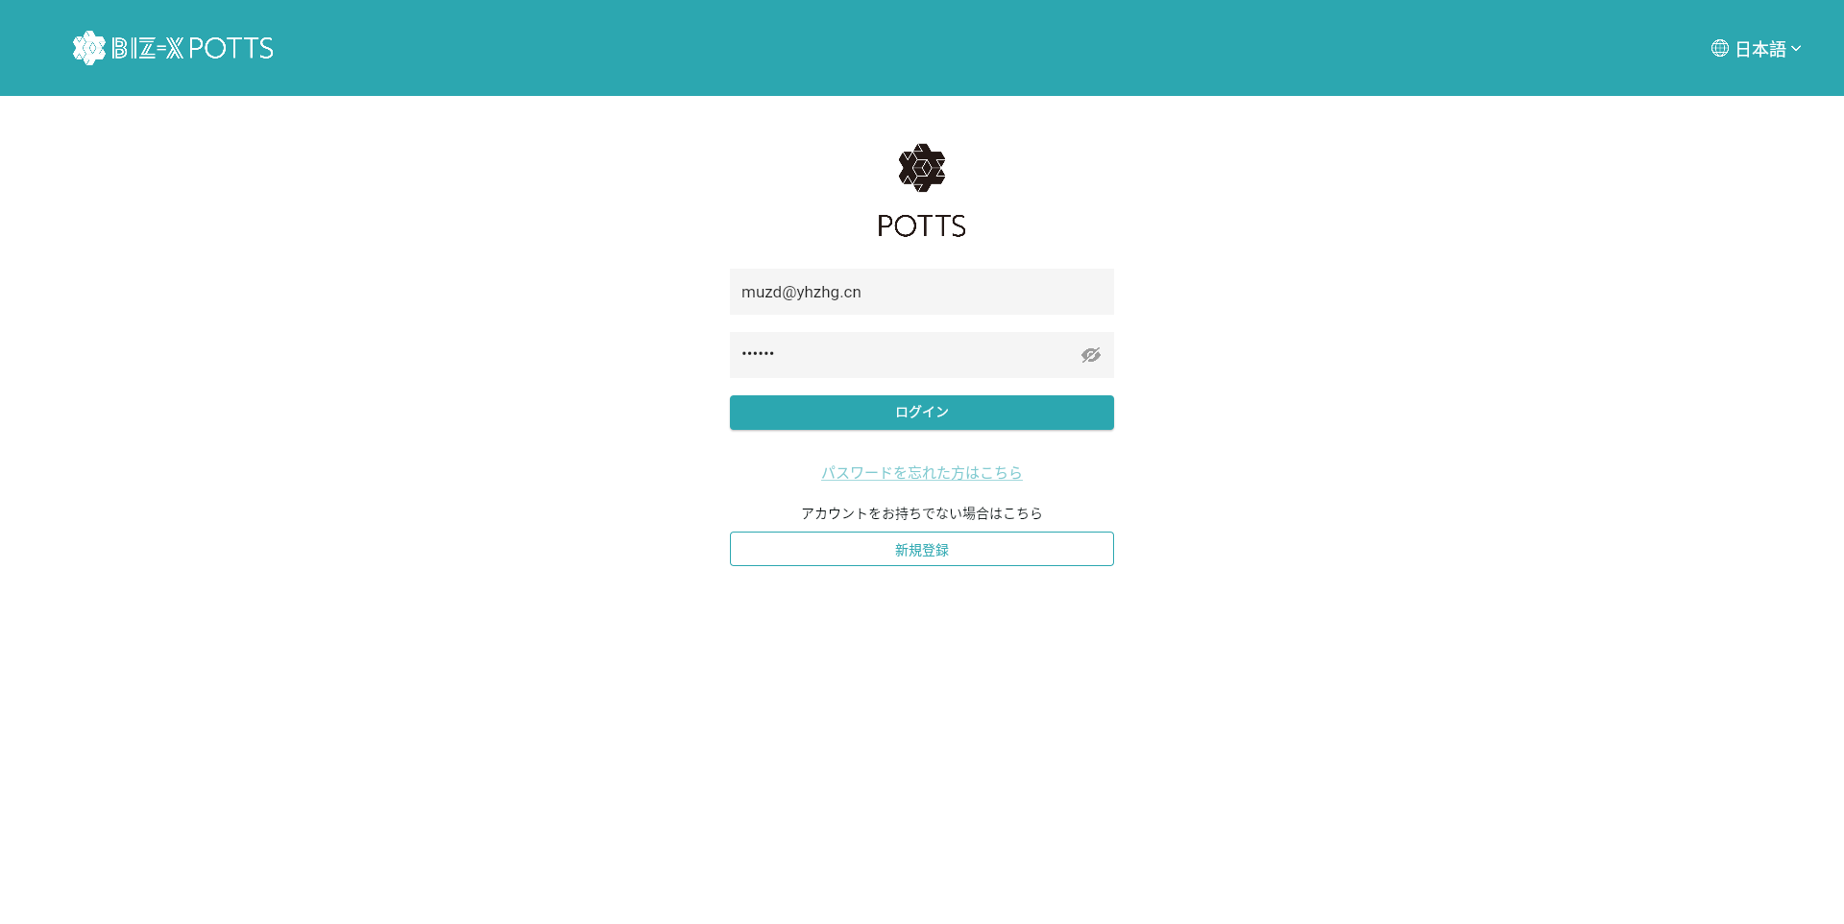
１、画面初期化
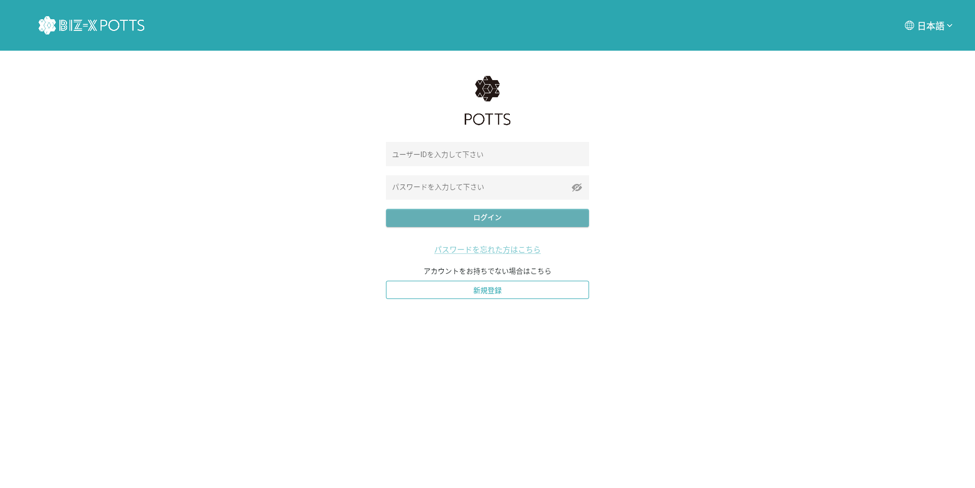

ボタンを押すと、申込画面を遷移する

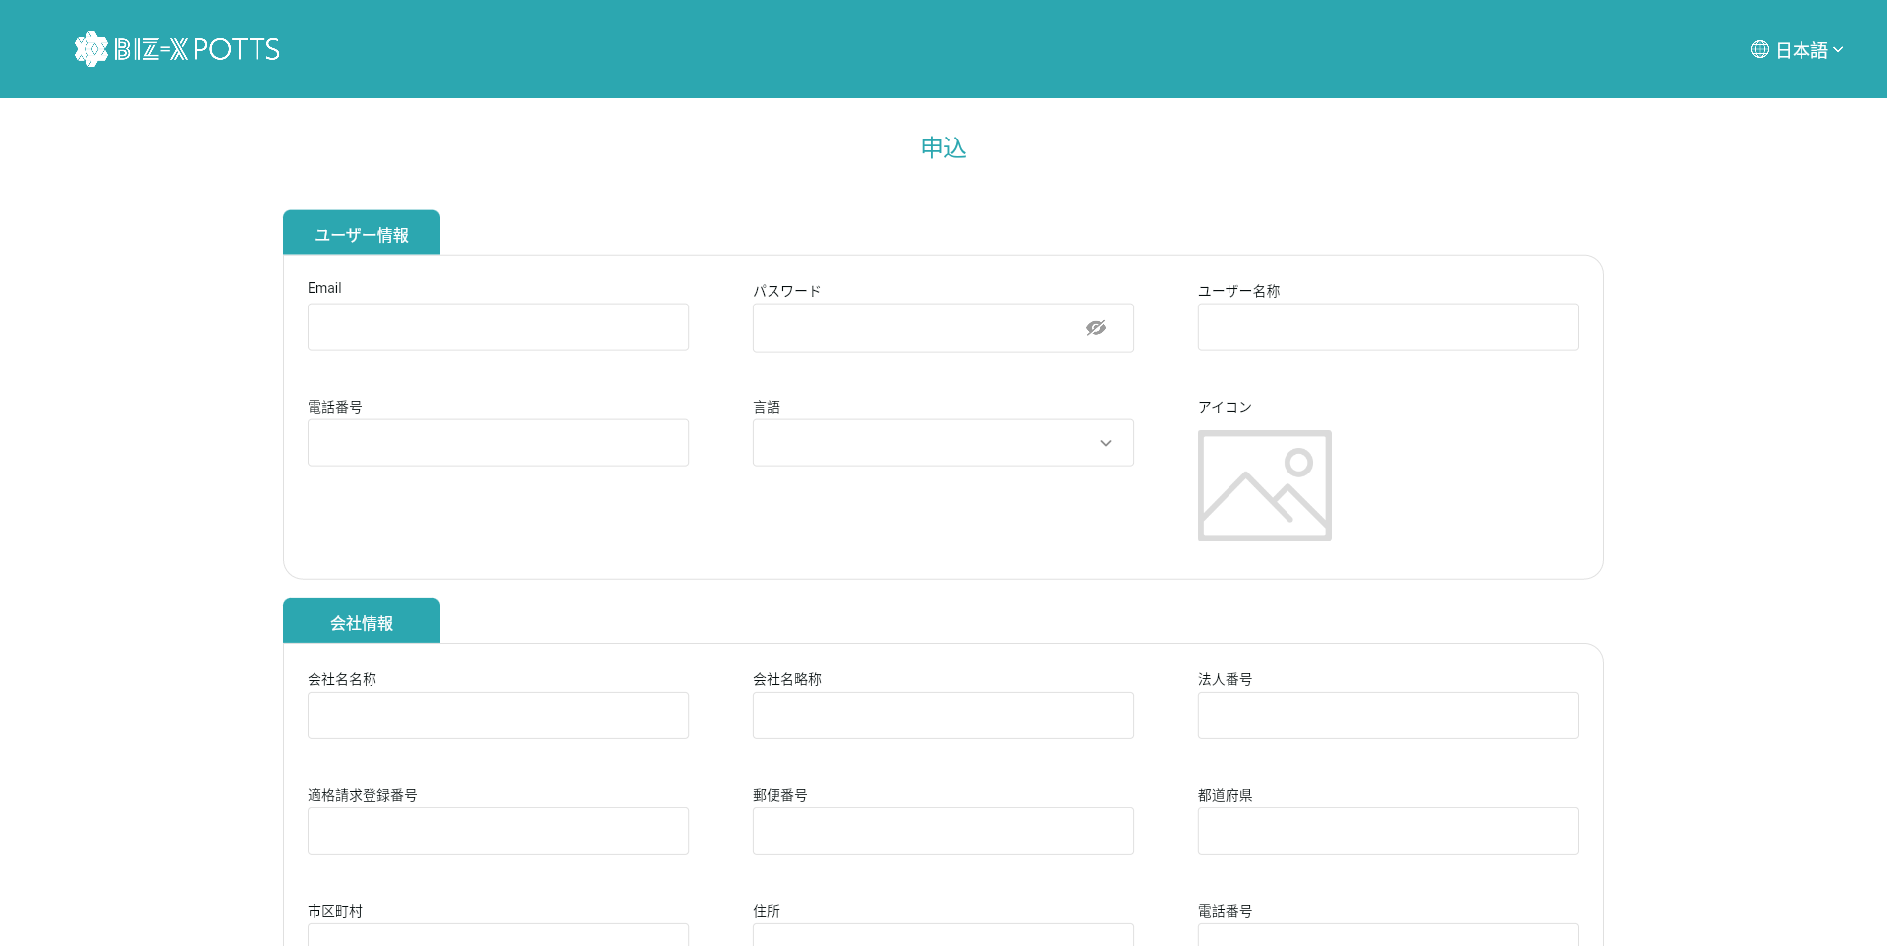
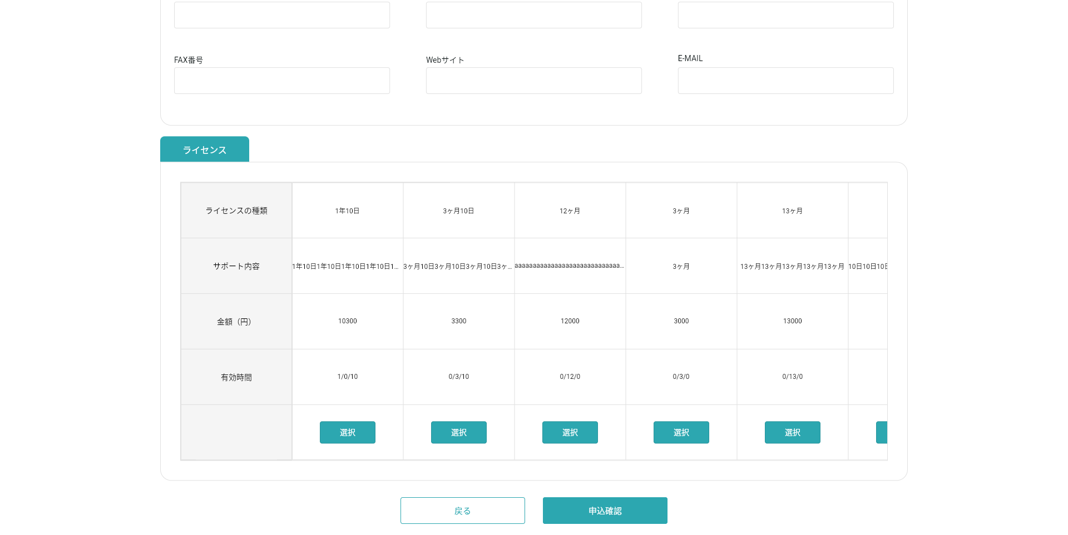

ボタンを押すと、ログイン画面を戻る

２、申込確認
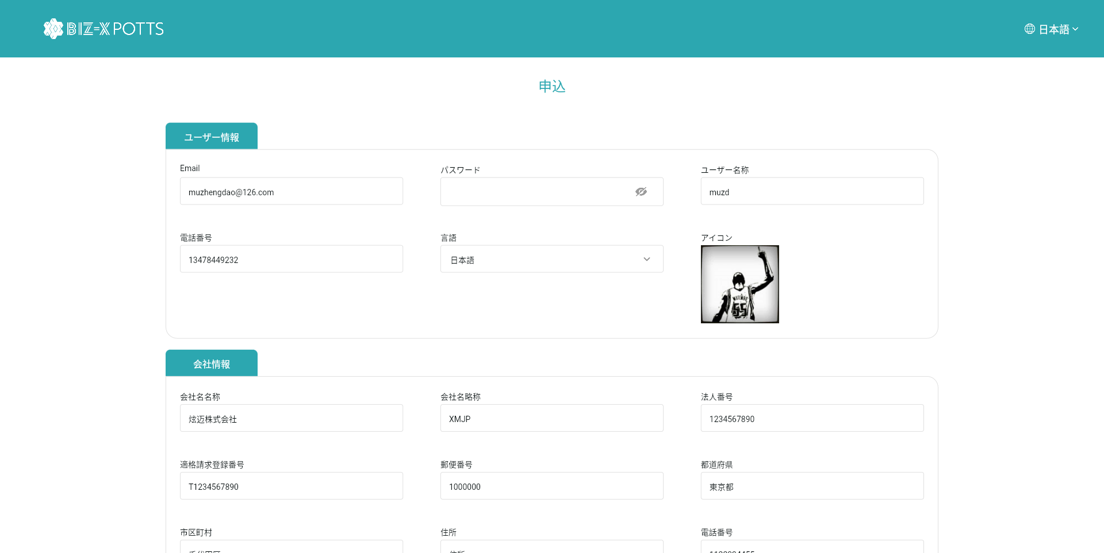
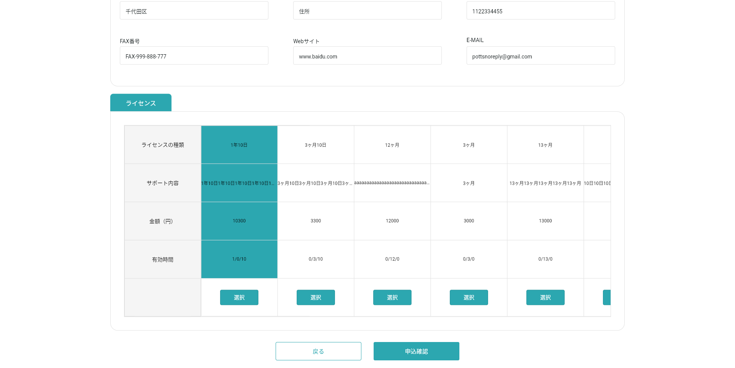

ボタンを押すと、申込確認ダイアログを表示する

３、申込確認ダイアログ

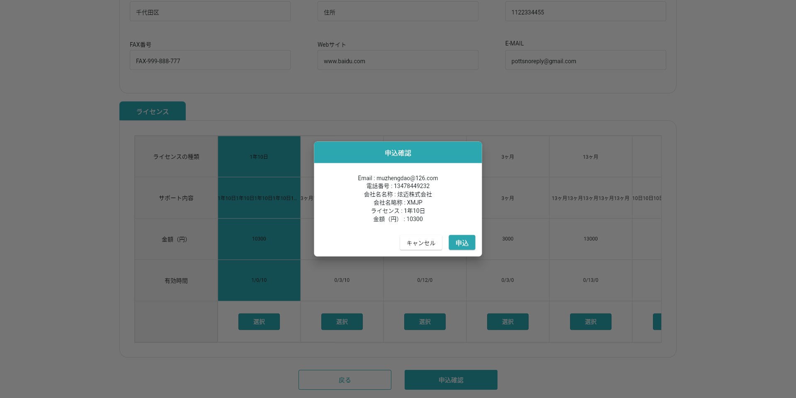

ボタンを押すと、ダイアログを閉じる
決済を実施する
メールをadmin管理者に送信する

DBデータを追加
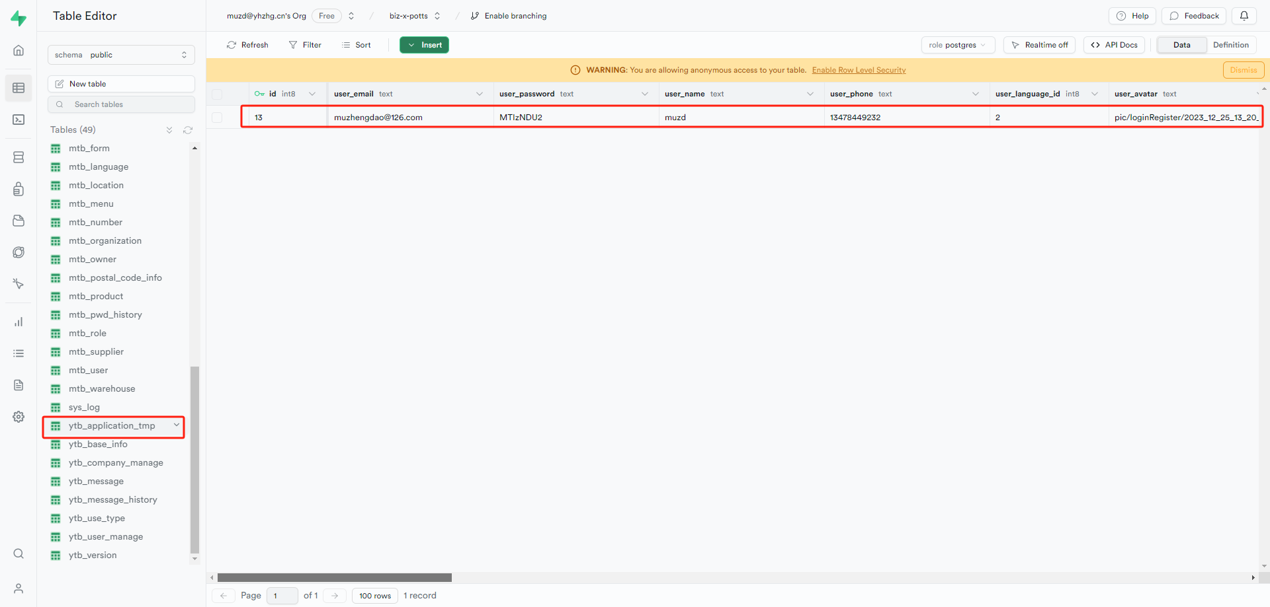

DB中に、データを追加する

４、決済
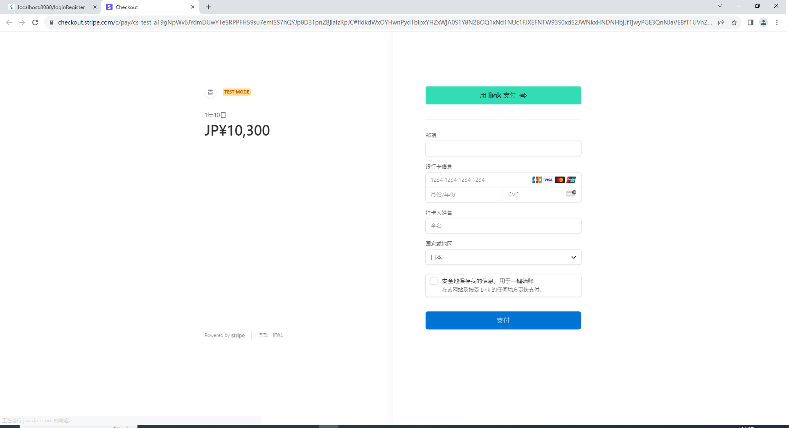

データを入力する

ボタンを押すと、決済を実施する

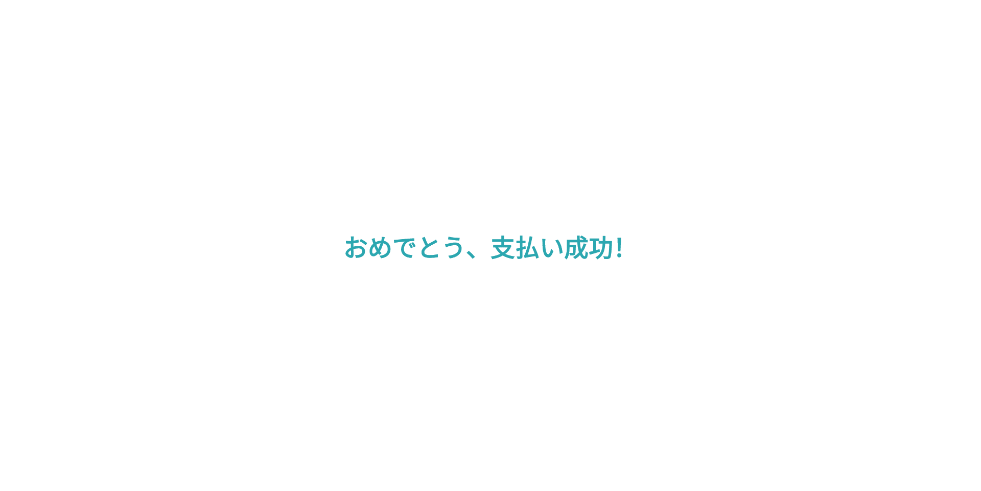

支払い成功の場合、DBを更新する

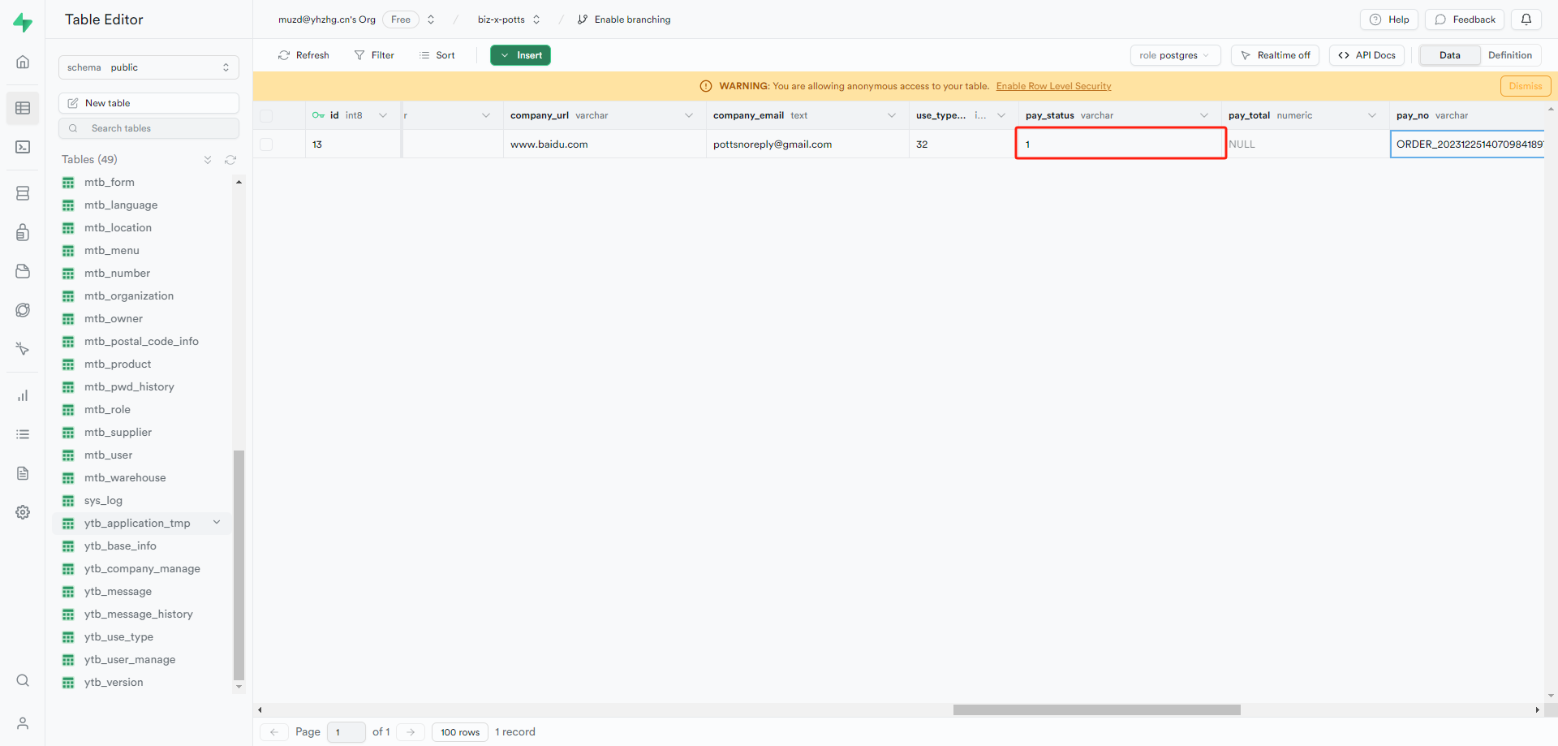

メールを送信
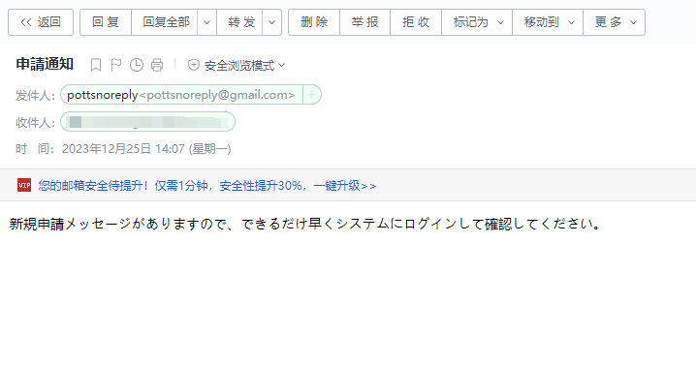

５、ログイン画面戻る
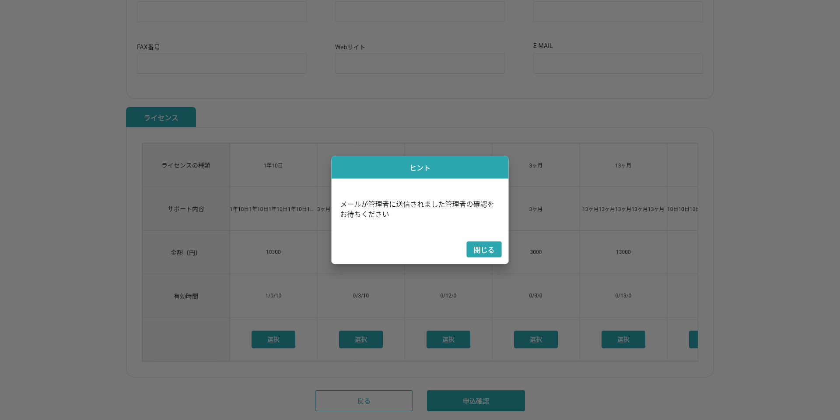

画面を閉じる、ログイン画面を遷移する

